汇总表
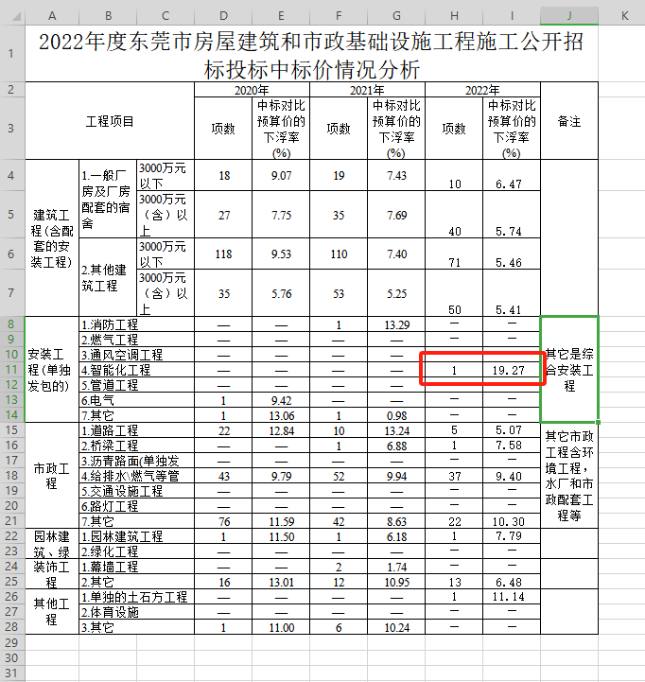
东莞市民服务三期项目智能化集成系统智慧商业平台工程 投标费用汇总表
序号 | 工程名称 | 计费基数 | 投标限价（元） | 备注
1 | 智能化集成系统智慧商业平台工程 | 1,353,295.00 | 1,092,515.05

